Solicitud gráfica
 | Área: | Ciencias Naturales |  |  | Fecha:
 | Grado: | 6 |  |  | 2015-12-09
 | Título del tema: | La respiración en los seres vivos |  |  | ¿Cuaderno de estudio o recurso? | Recurso
 | Editor: | Diego Molina |  |  | Motor del recurso | F4

 | Código guión o recurso: | CN_06_06_REC60 | ← Para determinar este código, visite la hoja de Ayuda
 |  |  |  |  | ESPECIFICACIÓN DE ARCHIVOS A ENTREGAR
Núm. | Archivo Shutterstock o ruta en web | Imagen para: | Tipo | Ubicación de la imagen en el recurso F4 | Nombre imagen SMALL | Tamaño imagen SMALL | Nombre imagen ZOOM | Tamaño imagen ZOOM | Descripción | Observaciones
IMG01 | 292946534 | Recurso F4 | Fotografía | Inicio | CN_06_06_REC60_IMG01.jpg | 950 x 435 px |  |  | Bacteria
IMG02 | 177302135 | Recurso F4 | Fotografía | Contenido | CN_06_06_REC60_IMG02.jpg | 750 x 365 px |  |  | Bacteria
IMG03 | 311974691 | Recurso F4 | Fotografía | Contenido | CN_06_06_REC60_IMG03.jpg | 750 x 365 px |  |  | Levaduras
IMG04 | 250764838 | Recurso F4 | Ilustración | Contenido | CN_06_06_REC60_IMG04.jpg | 750 x 365 px |  |  | Hongo | 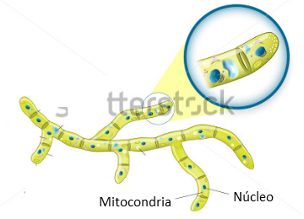 Eliminar el título y la mayoría de nombres. Dejar dos, y cambiarlos al español Mitochondrion: Mitocondria / Nucleus : Núcleo
IMG05 | 315753083 | Recurso F4 | Fotografía | Contenido | CN_06_06_REC60_IMG05.jpg | 750 x 365 px |  |  | Bacteria
IMG06 | 154011416 | Recurso F4 | Fotografía | Contenido | CN_06_06_REC60_IMG06.jpg | 750 x 365 px |  |  | Vino y quesos
IMG07 | 70973383 | Recurso F4 | Fotografía | Contenido | CN_06_06_REC60_IMG07.jpg | 750 x 365 px |  |  | Manos y caja de petri

